Blad1
 |  |  | per 1 | prijst totla per stuk
 | 10 | uren | 20 |  | 200
 | 4 | tablad | 200 |  | 800
 | 9 | pc | 400 |  | 3600
 | 9 | papier | 1 |  | 9
 | 4 | inkt | 20 |  | 80

 |  |  |  |  | total
 |  |  |  |  | 4689
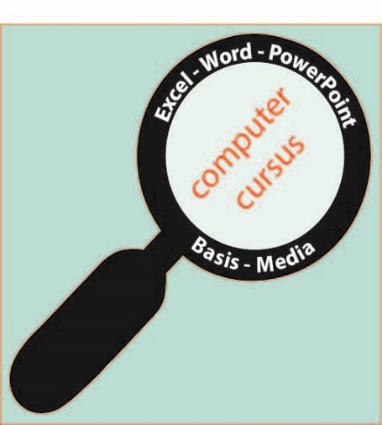

sander
hanna
2017-10-17

